상품제안서
타이벡 Tyvek가방(크라프트) | 상품코드: S30954

 |  |  |  |  |  |  | 02-713-8555 | www.synergygift.co.kr
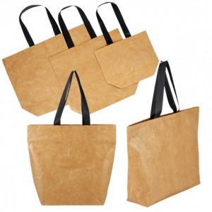

【상세/제작정보】

【인쇄/포장옵션】 | 실크, 풀칼라 / OPP(비닐)

【공급단가】 | 수량 | 50~ | 100~ | 300~ | 1,000~ | 3,000~
*VAT별도 | 소 | 8,190원 | 8,000원 | 7,740원 | 7,240원 | 7,050원
 | 중 | 9,750원 | 9,520원 | 9,220원 | 8,620원 | 8,400원
 | 대 | 10,790원 | 10,540원 | 10,200원 | 9,540원 | 9,290원

【상품 URL】 | https://www.synergygift.co.kr:443/src/goods_detail.php?gdno=30954

